표준작업서 검사
고 객 사 |  | YUJIN-SMRC |  | 표 준 작 업 서 (검사) |  |  |  |  | 사 번
차 종 |  | AR1 |  |  |  |  |  |  | 확 인 | 작 성 | 검 토 | 승 인
품 번 |  | YR2200-AR10000
품 명 |  | ARMREST ASSY (COM)
작 업 방 법 |  |  |  |  |  | 사 진
NO | 검사항목 |  | 급 소 | 샘플링 | 검사방법 | 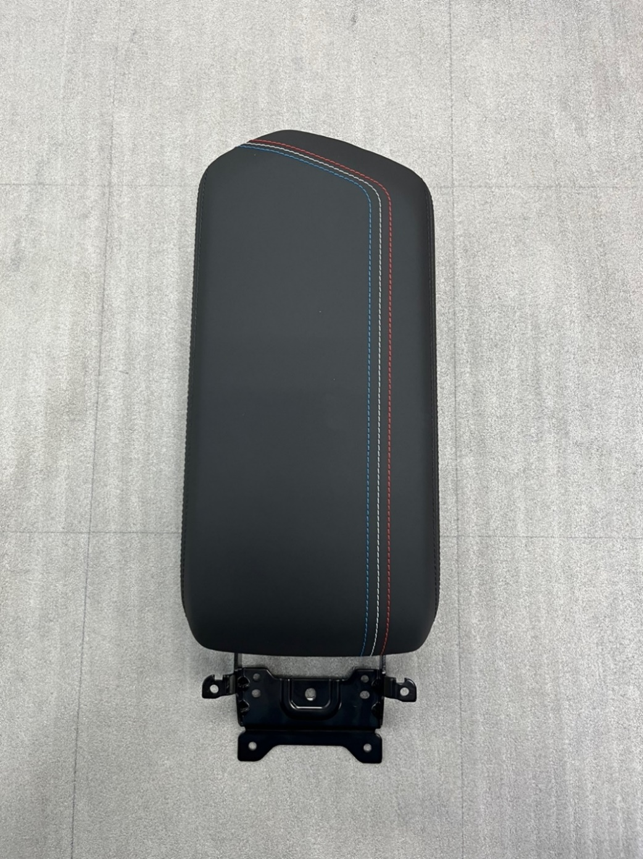 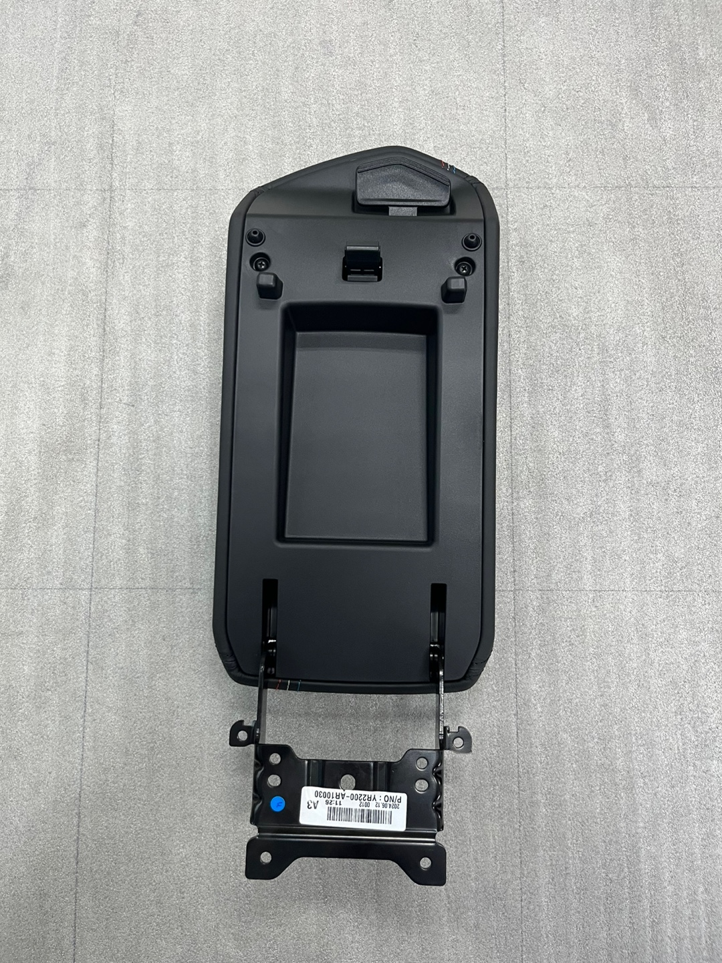
1 | BURR 없을 것 |  |  | ALL | 육안
7
2 | 이품 없을 것 |  |  | ALL | 육안
9
3
10
3 | 스크류 누락 없을 것 |  | 2EA | ALL | 육안
2
4 | 파손 없을 것 |  |  | ALL | 육안
1
5 | 기스,스크래치 없을 것 |  |  | ALL | 육안
6 | 노브/힌지 작동시 이음 없을 것 |  |  | ALL | 육안
8
7 | 도장 불량 없을 것 |  |  | ALL | 육안
6
5
8 | 힌지 뎀퍼 누락 없을 것 |  | 2EA | ALL | 육안
9 | 뎀퍼 누락 없을 것 |  | 4EA | ALL | 육안
10 | 봉제선 풀림 확인 |  |  | ALL | 육안
11 | 라벨 오부착 없을 것 |  |  | ALL | 육안
12 | 이음 없을 것 |  |  | ALL | 육안
■ 이상 발생시 조치 사항 1. 연속해서 3개 이상 불량 발생시 LINE STOP한다. 2. 조/반장에게 즉시 보고 하고 작업조건을 재 검증한다. 3. 조치 후 검사 기준에 따라 검증 후 작업을 개시한다. 4. 부적합품에 대해서는 전량 격리 시키고 작업 일보에 기록한다.

자주 검사 POINT

 |  |  |  |  |  | 점 검 항 목 |  | 개정 이력 관리
 |  |  |  |  |  | 항 목 | 검사 기준 | 개정(제정)일 | 개정 사유 |  |  | 확 인
 |  |  |  |  |  |  |  | 24.06.24 | 초도 작성

